Gradle Project
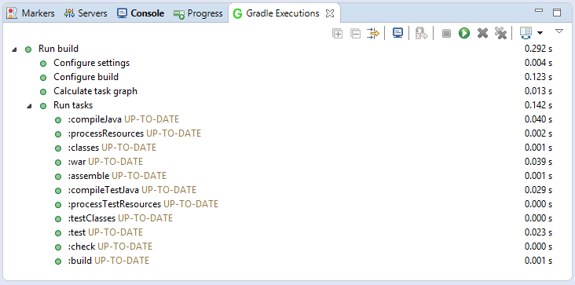
1 | File/New/Other…
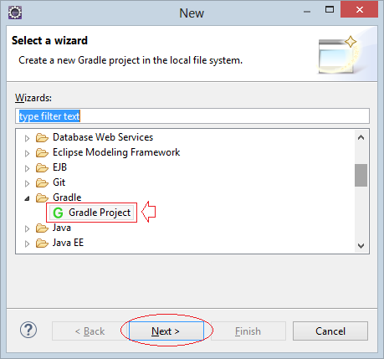

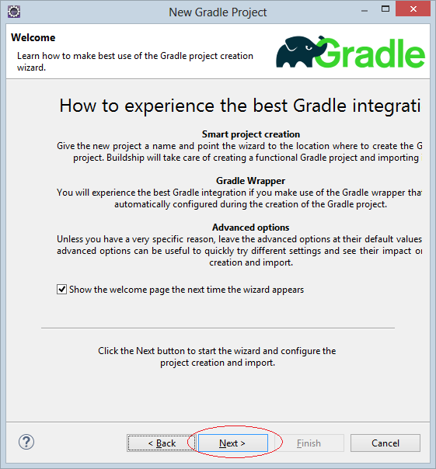

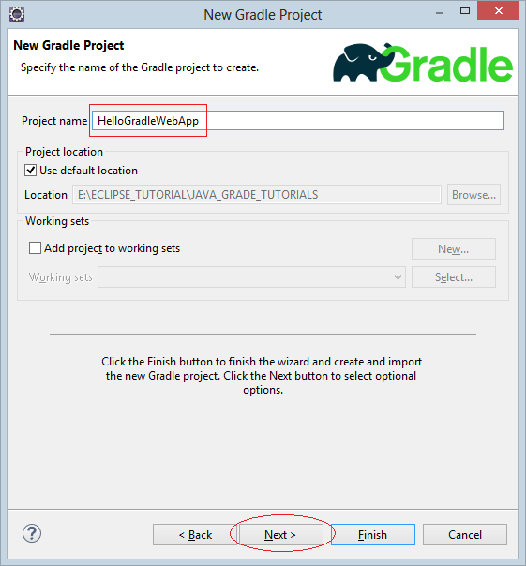

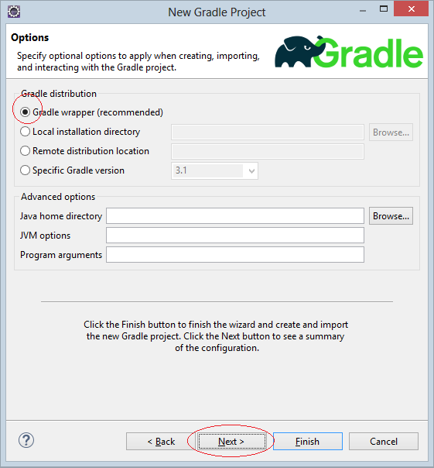

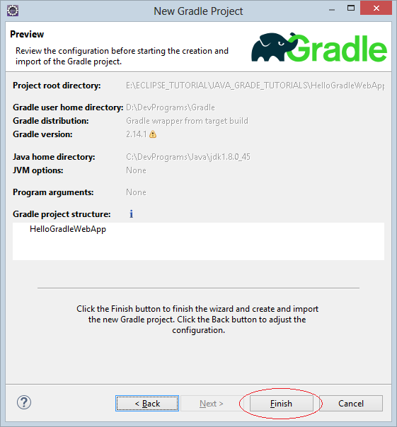

 | Project is created:
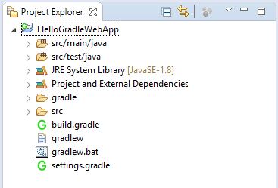

2 | Configuring Gradle
 | This is the default content of build.gradle file created by Eclipse, and remove all the comments:
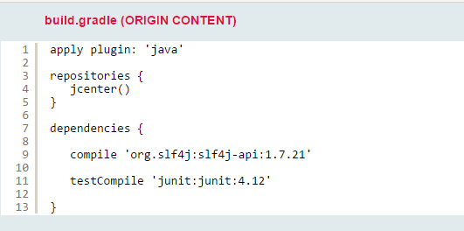

 | You need to add the configuration for your application to become "WEB Application".
 | And can be run directly on Eclipse + Tomcat Plugin.
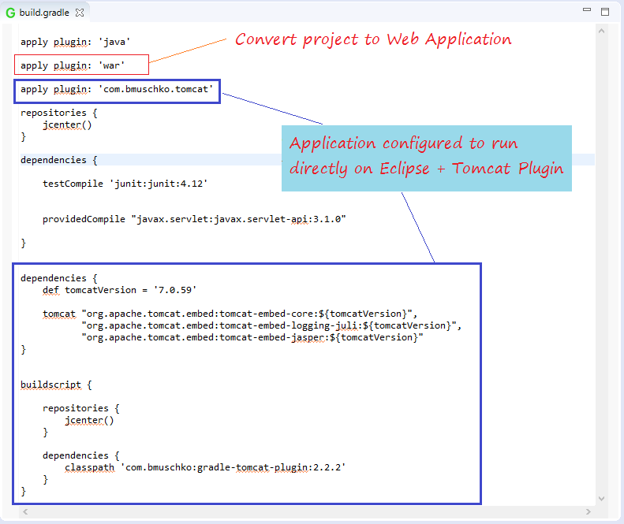

 | See full code:
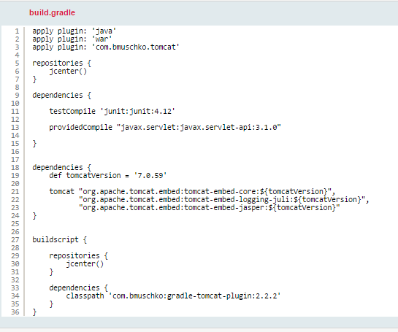

3 | Edit application structure
 | In "src/main" folder, you need to create 2 sub folders are "resources" and "webapp".

 | src/main/java: This folder has java sources.
 | src/main/resources: This folder can hold property files and other resources
 | src/main/webapp: This folder holds jsp and other web application content.
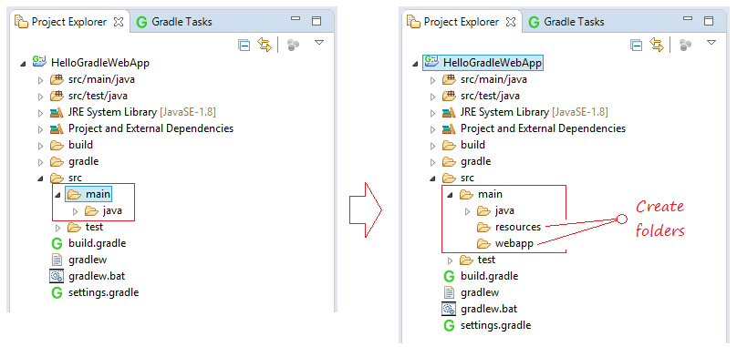

4 | Gradle Build
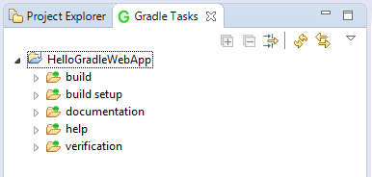

 | Note: If you do not see "Gradle Task", you can open it by:
 | Window/Show View/Other...

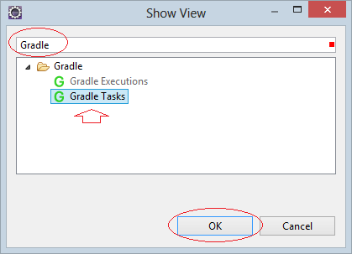

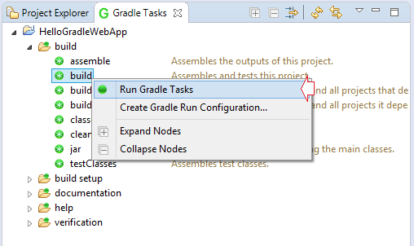

 | Check Gradle Executions tab, you should see a list of tasks executed.

RUNとDEBUG環境
1 | 実行環境
 | ・gradleのtomcatRunに引数を設定
 | [実行]→[外部ツールの構成]を開き、[Gradle ビルド]に新規作成します。
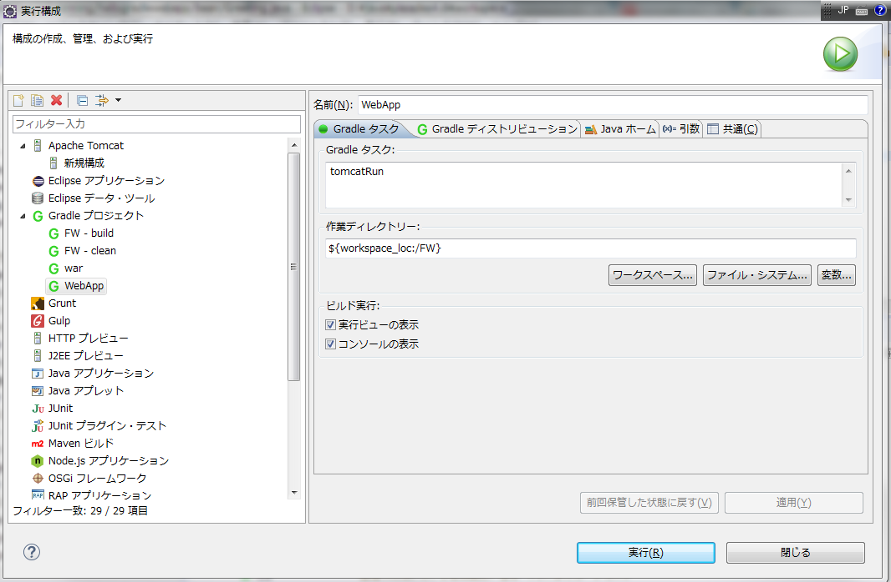

2 | デバッグ環境
 | 実行環境を開き、[引数]タブの[JVM引数]に以下を入力します
 | “-Xdebug -Xrunjdwp:transport=dt_socket,server=y,suspend=n,address=5008”
 | この引数ですが、簡単に説明すると
 | “-Xdebug”→デバッグを有効にする
 | “-Xrunjdwp:transport=dt_socket,server=y,suspend=n,address=5008″→デバッグ時に使用するポートを指定
 | となります。

 | ・実行環境を開いてください
 | １）「JAVAホーム」タグにJAVA_HOMEを入力する
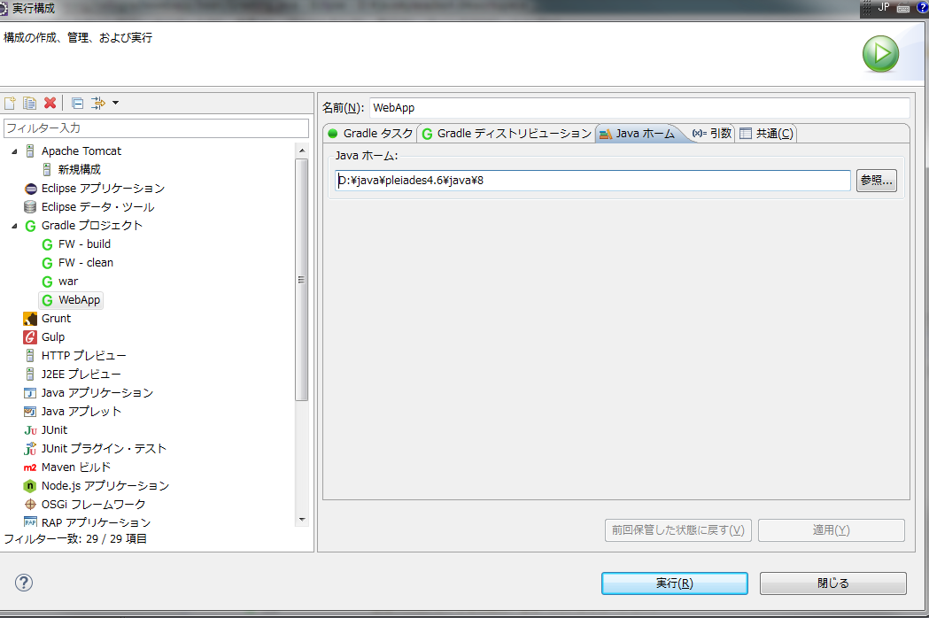

 | ２）[引数]タブの[JVM引数]に以下を入力します
 | “-Xdebug -Xrunjdwp:transport=dt_socket,server=y,suspend=n,address=5008”
 | この引数ですが、簡単に説明すると
 | “-Xdebug”→デバッグを有効にする
 | “-Xrunjdwp:transport=dt_socket,server=y,suspend=n,address=5008″→デバッグ時に使用するポートを指定
 | となります。
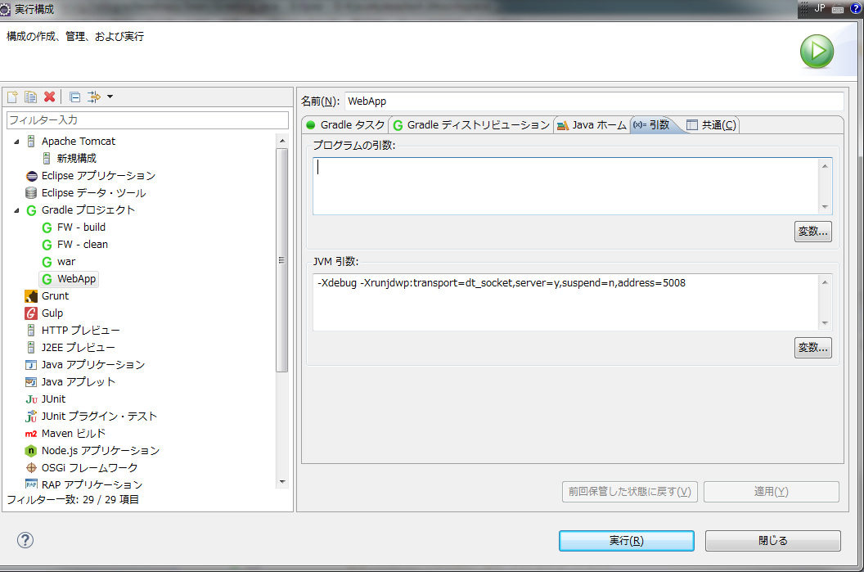

 | ３）リモートデバッグの設定
 | プロジェクトを右クリックし、
 | [デバッグ]→[デバッグの構成]を開き、[リモートJavaアプリケーション]に新規作成します。
 | 以下のように設定します。
 | この時、先程JVM引数に指定した[address=5008]の部分とポート番号を同じにします。
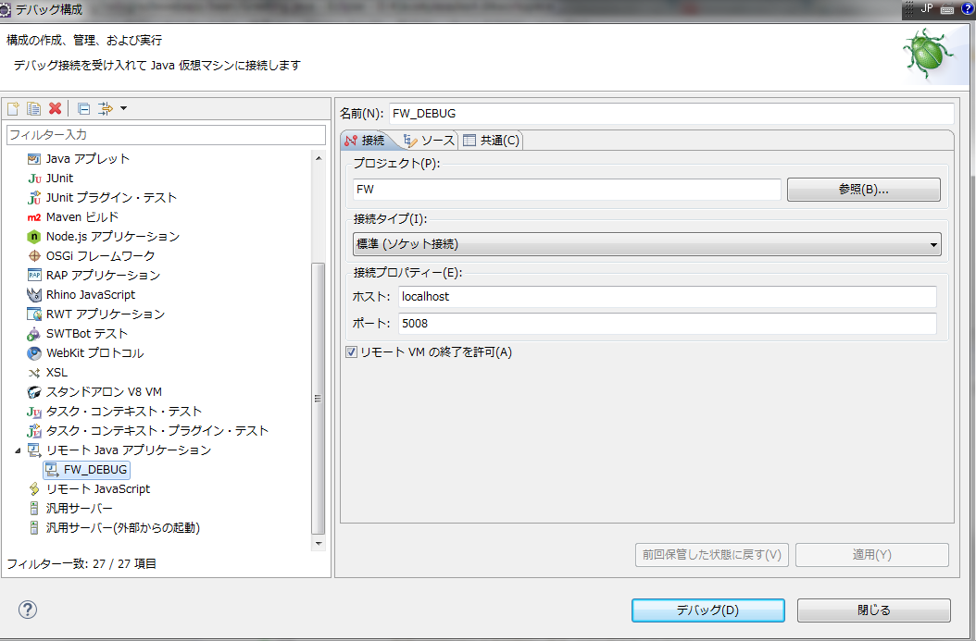

４） | tomcatを起動する
 | 実行環境を起動する

５） | デバッグを起動する
 | 先ほど設定したリモートデバッグを起動する

